Weather Feature
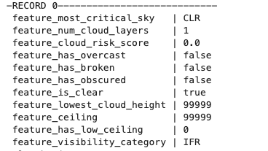
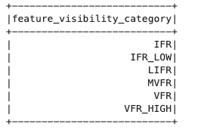
Class | Feature Name | Type | Category | Description
SkyConditionFeatures | feature_most_critical_sky | String | Sky Condition | Most critical sky condition from all layers (CLR, FEW, SCT, BKN, OVC, VV)
SkyConditionFeatures | feature_num_cloud_layers | Integer | Sky Condition | Number of cloud layers reported
SkyConditionFeatures | feature_cloud_risk_score | Double | Risk Score | Cloud risk score from 0-10 based on coverage and height
SkyConditionFeatures | feature_has_overcast | Boolean | Sky Condition | Has overcast cloud coverage (OVC or VV)
SkyConditionFeatures | feature_has_broken | Boolean | Sky Condition | Has broken cloud coverage (BKN)
SkyConditionFeatures | feature_has_obscured | Boolean | Sky Condition | Sky is obscured (vertical visibility only)
SkyConditionFeatures | feature_is_clear | Boolean | Sky Condition | Clear or few clouds conditions
SkyConditionFeatures | feature_lowest_cloud_height | Integer | Cloud Height | Lowest cloud layer height in feet
SkyConditionFeatures | feature_ceiling | Integer | Cloud Height | Cloud ceiling height (lowest BKN/OVC layer) in feet
SkyConditionFeatures | feature_has_low_ceiling | Integer | Risk Indicator | Has low ceiling below 1000 feet (0/1)
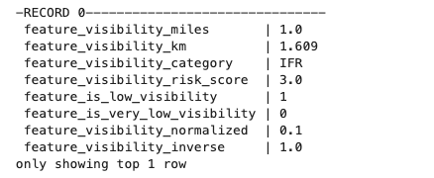
SkyConditionFeatures | feature_visibility_category | String | Visibility | Visibility category for flight operations
VisibilityFeatures | feature_visibility_miles | Double | Visibility | Visibility in statute miles
VisibilityFeatures | feature_visibility_km | Double | Visibility | Visibility in kilometers
VisibilityFeatures | feature_visibility_category | String | Visibility | Categorized visibility (Excellent/Good/Moderate/Poor/Very Poor)
VisibilityFeatures | feature_visibility_risk_score | Double | Risk Score | Visibility risk score from 0-10
VisibilityFeatures | feature_is_low_visibility | Integer | Risk Indicator | Low visibility flag (<3 miles) (0/1)
VisibilityFeatures | feature_is_very_low_visibility | Integer | Risk Indicator | Very low visibility flag (<1 mile) (0/1)
VisibilityFeatures | feature_visibility_normalized | Double | Normalized | Visibility normalized to 0-1 range (capped at 10 miles)
VisibilityFeatures | feature_visibility_inverse | Double | ML Feature | Inverse visibility (1/vis) for ML modeling
WeatherInteractionFeatures | feature_weather_severity_index | Double | Composite Index | Combined weather severity index (0-10) from cloud and visibility risks
WeatherInteractionFeatures | feature_is_vfr_conditions | Integer | Flight Rules | Visual Flight Rules conditions: visibility ≥5mi, ceiling ≥3000ft (0/1)
WeatherInteractionFeatures | feature_is_ifr_conditions | Integer | Flight Rules | Instrument Flight Rules conditions: visibility <3mi or ceiling <1000ft (0/1)
WeatherInteractionFeatures | feature_requires_cat_ii | Integer | Flight Rules | Requires CAT II/III procedures: visibility <1mi or ceiling <200ft (0/1)
WeatherInteractionFeatures | feature_operations_risk_level | Integer | Risk Level | Operational risk level (0=None, 1=Low, 2=Moderate, 3=High, 4=Critical)
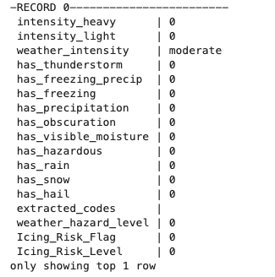
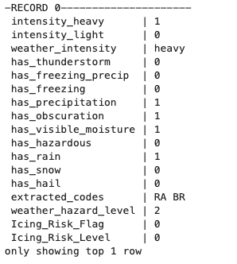
WeatherTypeFeatureGenerator | intensity_heavy | Integer | Intensity | Heavy intensity indicator from WeatherType prefix '+' (0/1)
WeatherTypeFeatureGenerator | intensity_light | Integer | Intensity | Light intensity indicator from WeatherType prefix '-' (0/1)
WeatherTypeFeatureGenerator | weather_intensity | String | Intensity | Weather intensity category (heavy/moderate/light)
WeatherTypeFeatureGenerator | has_thunderstorm | Integer | Weather Type | Thunderstorm present (TS code) (0/1)
WeatherTypeFeatureGenerator | has_freezing_precip | Integer | Icing | Freezing precipitation (FZRA/FZDZ/FZFG/FZBR) (0/1)
WeatherTypeFeatureGenerator | has_freezing | Integer | Icing | Any freezing conditions (FZ code) (0/1)
WeatherTypeFeatureGenerator | has_precipitation | Integer | Weather Type | Any precipitation (RA/DZ/SN/GR/GS/PL/SG/IC/UP) (0/1)
WeatherTypeFeatureGenerator | has_obscuration | Integer | Visibility | Obscuration/reduced visibility (BR/FG/FU/HZ/DU/SA/VA) (0/1)
WeatherTypeFeatureGenerator | has_visible_moisture | Integer | Icing | Visible moisture for icing risk (RA/DZ/FG/BR/SH) (0/1)
WeatherTypeFeatureGenerator | has_hazardous | Integer | Hazard | Hazardous conditions (DS/SS/FC/SQ/PO/TS/FZ) (0/1)
WeatherTypeFeatureGenerator | has_rain | Integer | Precipitation | Rain present (RA code) (0/1)
WeatherTypeFeatureGenerator | has_snow | Integer | Precipitation | Snow present (SN code) (0/1)
WeatherTypeFeatureGenerator | has_hail | Integer | Precipitation | Hail present (GR/GS codes) (0/1)
WeatherTypeFeatureGenerator | extracted_codes | String | Analysis | Weather codes with intensity prefix removed
WeatherTypeFeatureGenerator | weather_hazard_level | Integer | Hazard Level | Weather hazard level (0=None, 1=Low, 2=Moderate, 3=High)
WeatherTypeFeatureGenerator | Icing_Risk_Flag | Integer | Icing Risk | Icing risk flag based on temperature, humidity, and moisture (0/1)
WeatherTypeFeatureGenerator | Icing_Risk_Level | Integer | Icing Risk | Icing risk level (0=None, 1=Low, 2=Moderate, 3=High)

